概要
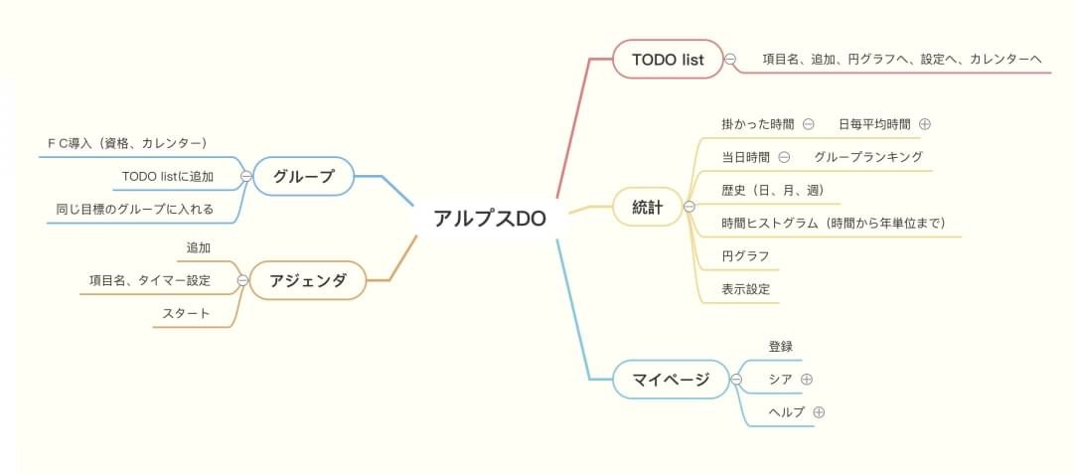
・TODOアプリを開発する
仮名「アルプスDO」

・従来のTODOアプリの機能
・目標ごとにグループ作成
・目標達成のためのアジェンダ
・これまでの統計
・マイページ機能

従来の物よりも、目標達成するために 必要な機能を追加したTODOアプリ

画面構成
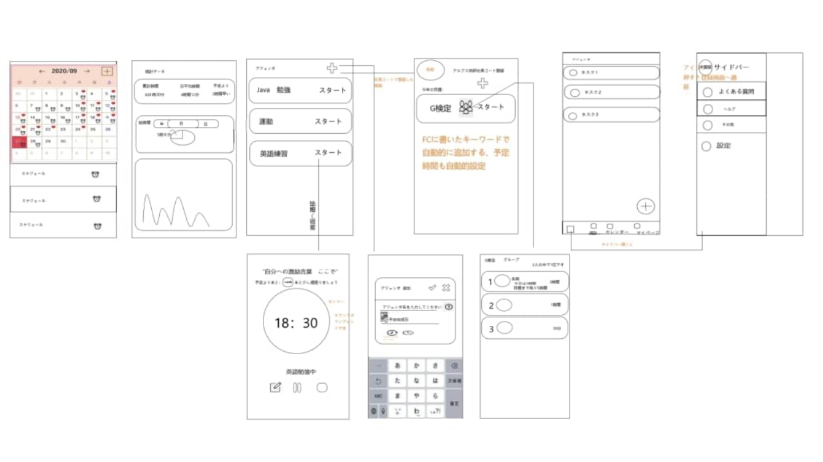
・画面下部のメニューバーで遷移

マイページ
マイページ
タイトル画面

 | 自動遷移

メニューバー

起動直後

TODO
TODO
メニューバー

グループ
グループ
メニューバー

アジェンダ
アジェンダ
メニューバー

統計
統計
メニューバー

